Sheet1
subject | Status | Comment
สรุปผลทดสอบใช้งานโปรแกรม

New Trial
- กำหนดการค้นหาจาก DocCode, PartCode ตามลำดับ | R

ตารางข้อมูลในแท็ปต่างๆ
- เบื้องต้นตารางข้อมูลกำหนดให้สามารถคีย์ข้อมูลตัวเลข, ตัวอักษรได้ | R

Inspection Tab
- ยังไม่มีที่ Upload Picture | R
- สามารถเพิ่มรายการได้ (ปัจจุบันมี 3 รายการ) | R
- เมื่อทำการบันทึกข้อมูล (error) | £

Conveyor Tab
- ตารางข้อมูล แถว dupplicate ข้อมูลที่ผู้ใช้งานคีย์ (error) | £ | หน้าไหนครับ

Auto Save
- Auto Save ทุกๆ 5 นาที | £ | น่าจะนานไปนะครับ
- ทุกแท็ปไม่ต้องแสดงสถานะ Auto Save | £ | เกิดว่า network error จบเลยนะครับ

Tab
- ในหัวข้อที่มีการเลือกเป็น enable กำหนดให้ tab แสดงสัญลักษณ์หรือแถบสีเพื่อ บ่งบอกว่า tab นั้นๆ ถูกใช้งาน | R

Rivision
- 001 --> เมื่อกดปุ่ม New Rivision ก็จะได้ 001 เหมือนเดิม (error) | R

Export Excel File
- ฟิลด์ที่มีไฮไลค์สีส้ม เป็นฟิลด์ที่แสดงข้อมูลที่ได้จากการคีย์ข้อมูลในหน้าจอโปรแกรม | £ | ไม่เข้าใจครับ
- ข้อมูลไฟล์ที่ export ออกมามีหลาย sheet ที่ไม่มีข้อมูลแสดงน่าจะเกิด error จากโปรแกรมอยู่ | R | ต้อง select furnance ก่อนนะครับ | 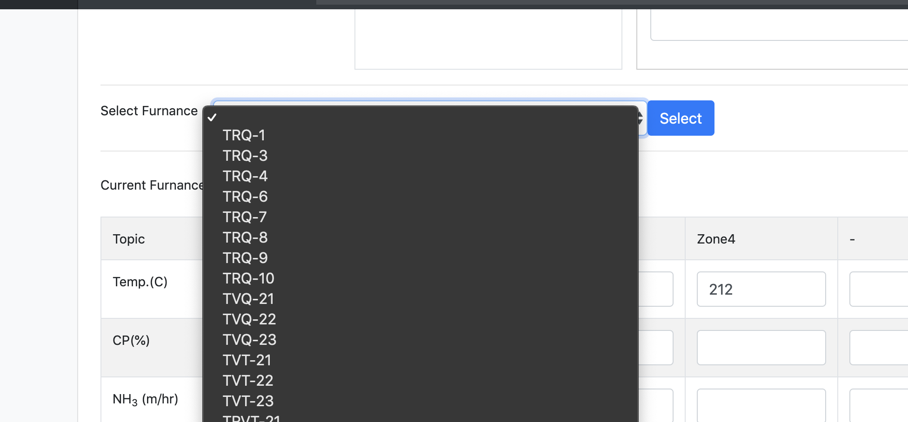

สูตรคำนวณ
- กำหนดสูตรคำนวณอัตโนมัติผลลัพธ์ต้องการ ทศนิยม 2 ตำแหน่งเท่านั้น | R

